Заказ
 |  | ОБРАЗЕЦ заполнения
 |  | Заказ на изготовление металических изделий
 | Заказчик
 | Телефон
 | Дата и счет | № счета от

1 | 2 | 3 | 4 | 5 | 6 | 7 | 8 | 9 | 10 | 11 | 12 | 13 | 14 | 15 | 16 | 17 | 18 | 19 | 20 | 21
№ | Наименование | Кол-во, ед. | Высота двери по коробке, мм | Ширина двери по коробке, мм | Открывание | Размер рабочей створки, мм | Окрас RAL | Наличник | Доводчик | Навес на рабочей створке, кол-во шт. | Навес на второй створке, кол-во шт. | Стекло на рабочей створке, кол-во | Стекло на второй створке, кол-во | Решетка на рабочей створке, кол-во | Решетка на второй створке, кол-во | Наличие фрамуги | Высота фрамуги, мм | Примечание (размер стёкол и решёток, если есть) (доп. информация по заказу) | № Шильды | Маркировка изделия
1 | Дверь ДМ (МДФ1) | 165 | 2,060 | 960 | правая |  | 8017 | да | нет | 3 | 0 | 0 | 0 | 0 | 0 | нет | 0 | ВНУТРЕННЕГО ОТКРЫВАНИЯ, Металл 1,5мм., минплита плотностью не менее 110 кг/м3, ребра жесткости, наличник 60мм., дверная коробка утеплена, МДФ 6мм цвет "мокко" (светлый цвет), два контура уплотнения (подогнать зазоры коробки под уплотнитель, чтобы небыло люфтов и не пришлось шарошить ответку), с порогом, один замок гардиан с нажимными ручками хром, ночная задвижка, глазок, декоративные накладки хром (без видимых саморезов и клепок). цилиндр ключ-ключ. 6 (шесть) отверстий под анкер. Нужная фурнитура на фото. В комплект положить заглушки. |  | 1
2 | Дверь ДМ (МДФ1) | 25 | 2,060 | 960 | правая |  | 8017 | да | нет | 3 | 0 | 0 | 0 | 0 | 0 | нет | 0 | ВНУТРЕННЕГО ОТКРЫВАНИЯ, Металл 1,5мм., минплита плотностью не менее 110 кг/м3, ребра жесткости, наличник слева 20мм., справа/сверху 60мм., дверная коробка утеплена, МДФ 6мм цвет "мокко" (светлый цвет), два контура уплотнения (подогнать зазоры коробки под уплотнитель, чтобы небыло люфтов и не пришлось шарошить ответку), с порогом, один замок гардиан с нажимными ручками хром, ночная задвижка, глазок, декоративные накладки хром (без видимых саморезов и клепок). цилиндр ключ-ключ. 6 (шесть) отверстий под анкер. Нужная фурнитура на фото. В комплект положить заглушки. | 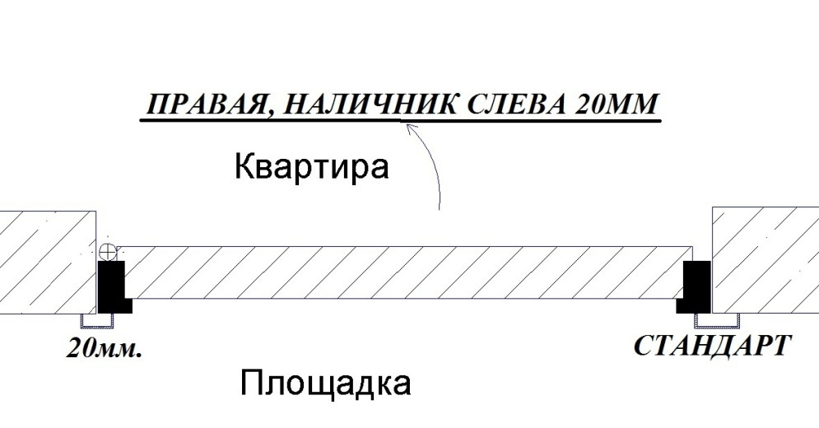 | 2
3 | Дверь ДМ (МДФ1) | 140 | 2,060 | 960 | левая |  | 8017 | да | нет | 3 | 0 | 0 | 0 | 0 | 0 | нет | 0 | ВНУТРЕННЕГО ОТКРЫВАНИЯ, Металл 1,5мм., минплита плотностью не менее 110 кг/м3, ребра жесткости, наличник 60мм., дверная коробка утеплена, МДФ 6мм цвет "мокко" (светлый цвет), два контура уплотнения (подогнать зазоры коробки под уплотнитель, чтобы небыло люфтов и не пришлось шарошить ответку), с порогом, один замок гардиан с нажимными ручками хром, ночная задвижка, глазок, декоративные накладки хром (без видимых саморезов и клепок). цилиндр ключ-ключ. 6 (шесть) отверстий под анкер. Нужная фурнитура на фото. В комплект положить заглушки. |  | 3
4 | Дверь ДМ (МДФ1) | 25 | 2,060 | 960 | левая |  | 8017 | да | нет | 3 | 0 | 0 | 0 | 0 | 0 | нет | 0 | ВНУТРЕННЕГО ОТКРЫВАНИЯ, Металл 1,5мм., минплита плотностью не менее 110 кг/м3, ребра жесткости, наличник справа - 20мм., слева/сверху - 60мм., дверная коробка утеплена, МДФ 6мм цвет "мокко" (светлый цвет), два контура уплотнения (подогнать зазоры коробки под уплотнитель, чтобы небыло люфтов и не пришлось шарошить ответку), с порогом, один замок гардиан с нажимными ручками хром, ночная задвижка, глазок, декоративные накладки хром (без видимых саморезов и клепок). цилиндр ключ-ключ. 6 (шесть) отверстий под анкер. Нужная фурнитура на фото. В комплект положить заглушки. | 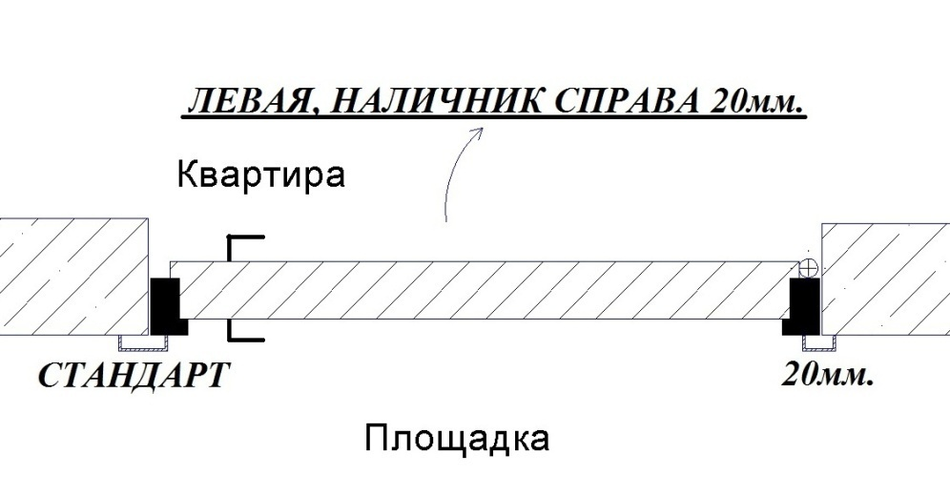 | 4

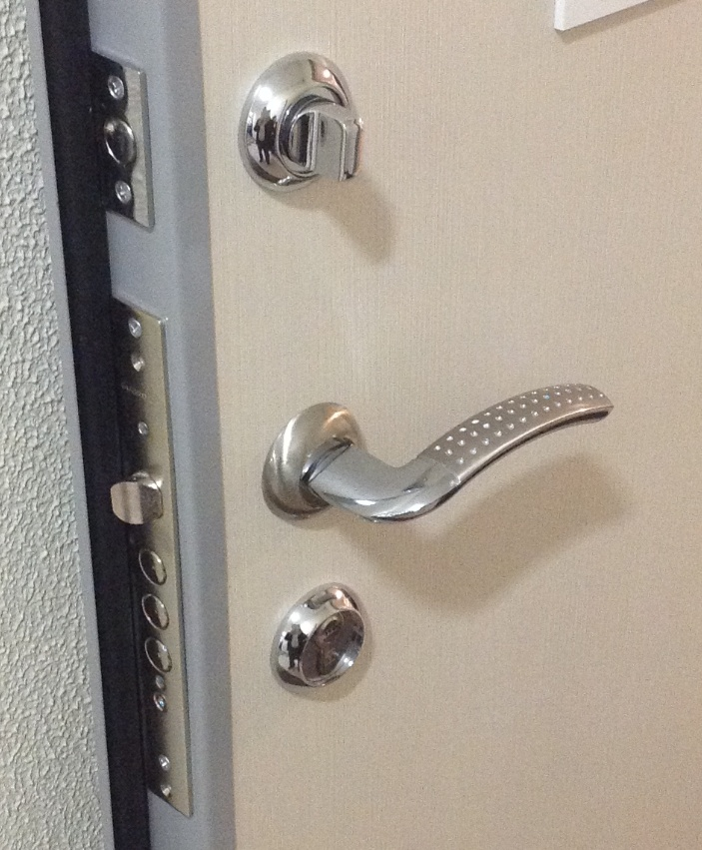 | Заказчик: | ___________________________________/_____________________________ |  |  | 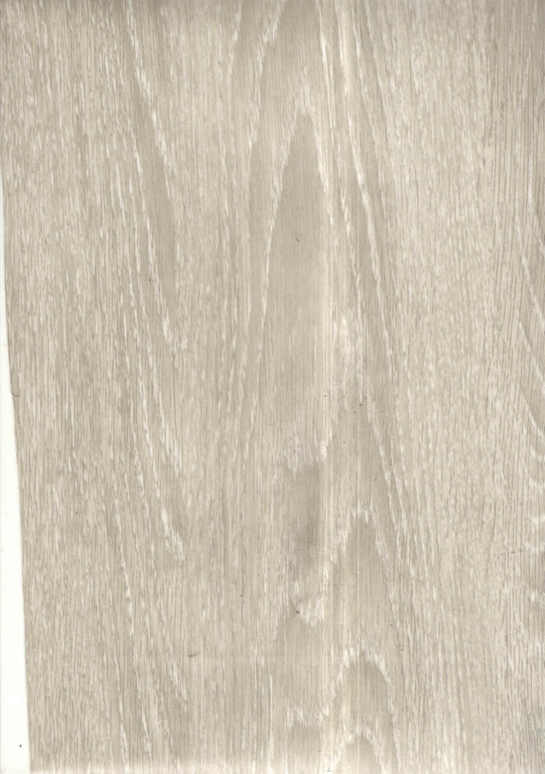 |  |  |  |  |  |  |  |  | 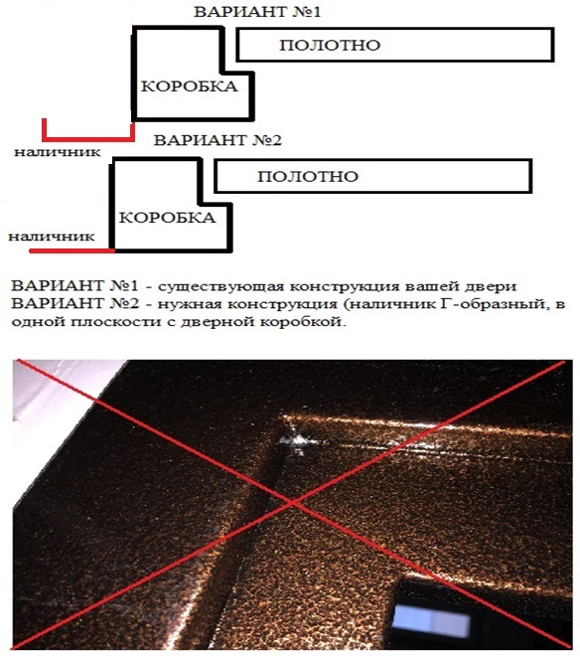

 |  |  |  |  |  | М.П.

